Спецификация
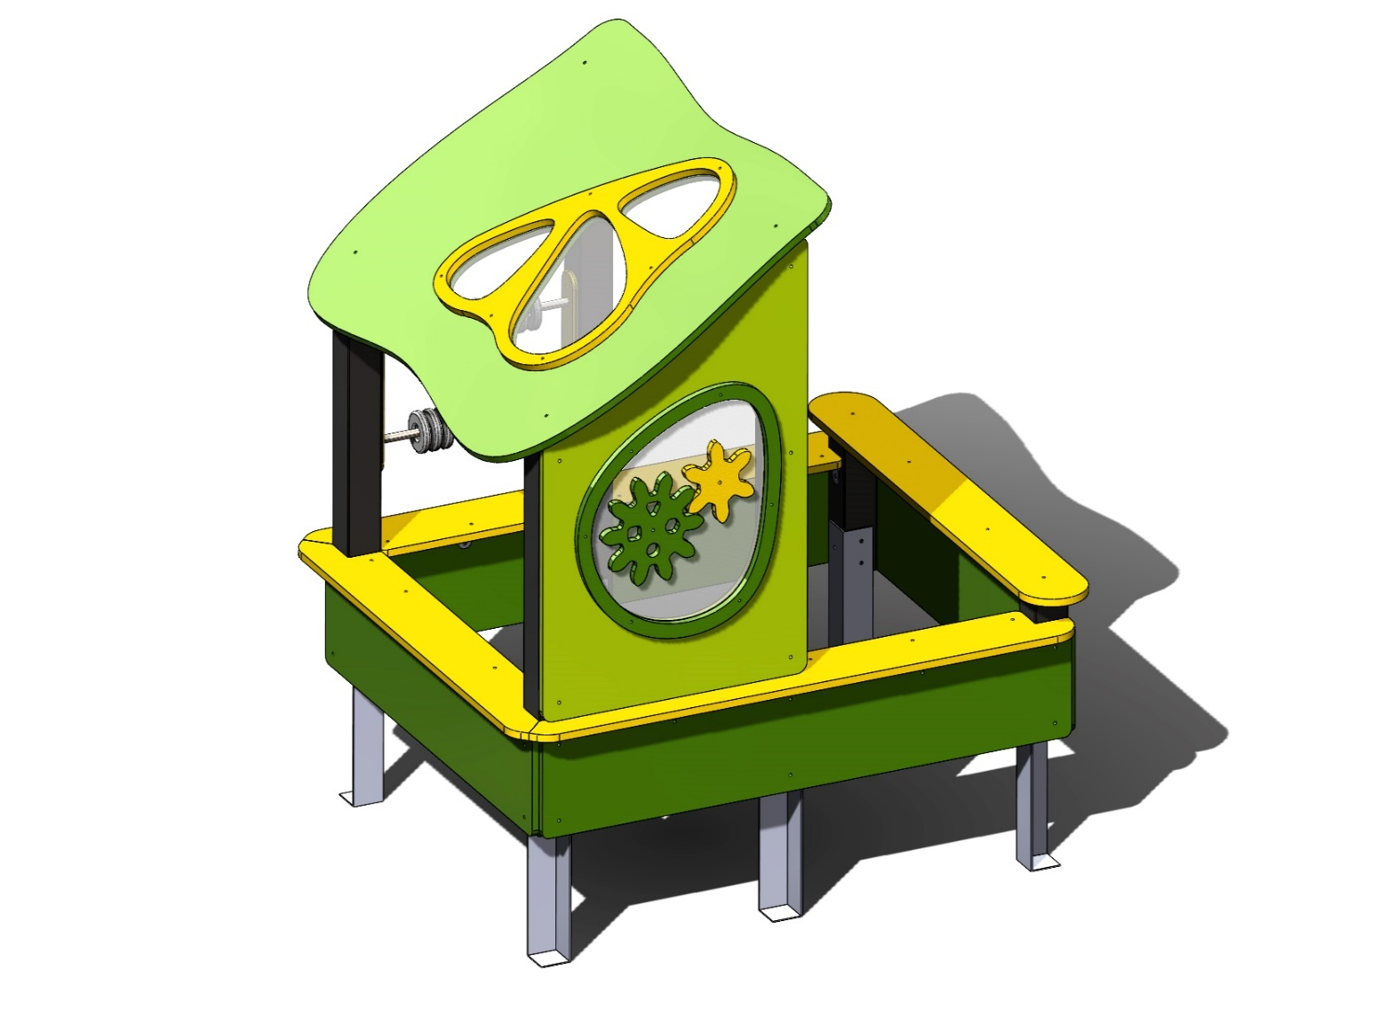 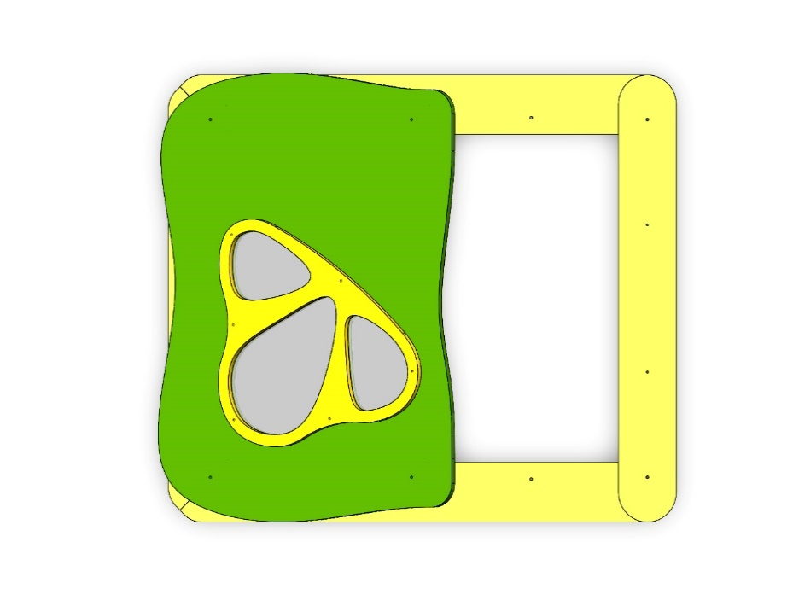 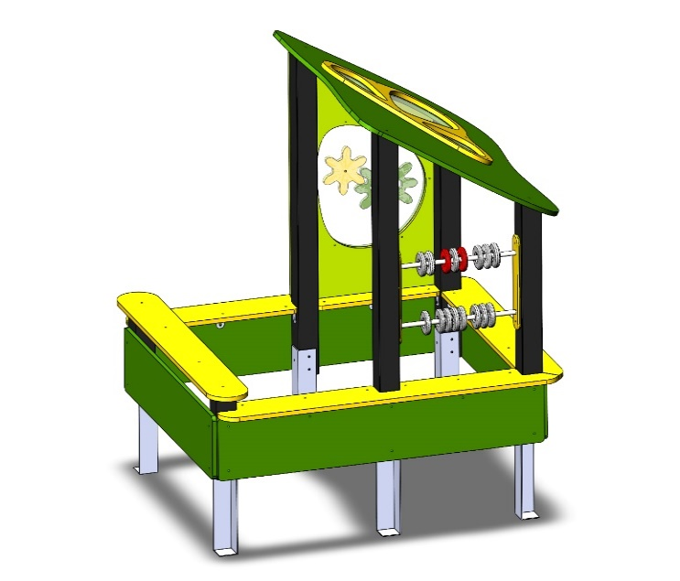
№ п/п | Артикул | Наименование | Кол-во | Изображение | цвет | Длина, м | Ширина, м | Высота, м | Объем, м3 | Объем всего | Вес, кг | Метизы крепления на 1 комплектующую | Болт мебельный М6х35 |  | Болт мебельный М6х50 |  | Болт мебельный М6х60 |  | Болт мебельный М6х70 |  | Шуруп Глухарь 8х50 |  | Шуруп Глухарь 8х80 |  | Шайба оц D8 |  | Гайка 6-гр оц М6 |  | Гайка 6-гр оц М8 |  | Саморез 4,5х55 |  | Саморез 3,5х35
СТОЛБЫ
1 | 0053ДБ | Брус 100х100х400 | 2 |  | 7015 | 0.4 | 0.1 | 0.1 | 0.004 | 0.008 | 1.300
2 | 0188ДБ | Брус 100х100х1550 (1 сторона 60 гр) | 2 |  |  | 1.55 | 0.1 | 0.1 | 0.016 | 0.031 | 5.200
3 | 0189ДБ | Брус 100х100х1150 (1 сторона 60 гр) | 2 |  |  | 1.15 | 0.1 | 0.1 | 0.012 | 0.023 | 3.800
4 | 0013МП | Закладная для столба | 6 |  | 7015 | 0.075 | 0.075 | 0.26 | 0.001 | 0.009 | 3.600 | Шуруп (глухарь) 8х50 - 3 шт. Шайба м8 увел. - 3шт. |  | 0 |  | 0 |  | 0 |  | 0 | 3 | 18 |  | 0 | 3 | 18 |  | 0 |  | 0 |  | 0 |  | 0
ПАНЕЛИ |  |  |  |  |  |  |  |  |  | 0.000 | 0.000 |  |  | 0 |  | 0 |  | 0 |  | 0 |  | 0 |  | 0 |  | 0 |  | 0 |  | 0 |  | 0 |  | 0
6 | 002161_П | Скат крыши Лесная поляна ПСР-1.54 (1500х1155) | 1 | 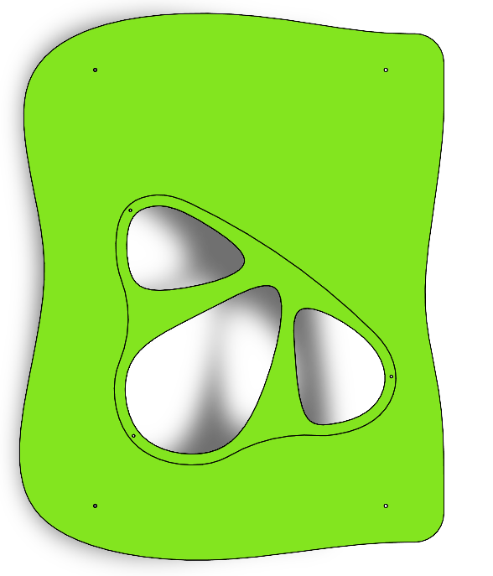 | 6010 | 1.5 | 1.155 | 0.021 | 0.0363825 | 0.036 | 27.216 | Шуруп (глухарь) 8х80 - 4 шт. Шайба м8 увел. - 4 шт. |  | 0 |  | 0 |  | 0 |  | 0 |  | 0 | 4 | 4 | 4 | 4 |  | 0 |  | 0 |  | 0 |  | 0
7 | 002050_П | Накладка ската крыши 2 Лесная поляна (763х795) | 1 |  | 1023 | 0.763 | 0.795 | 0.021 | 0.013 | 0.013 | 3.670 | Болт мебельный М6х50 - 6 шт. Шайба м8 увел. - 6 шт. Гайка м6 - 6 шт |  | 0 | 6 | 6 |  | 0 |  | 0 |  | 0 |  | 0 | 6 | 6 | 6 | 6 |  | 0 |  | 0 |  | 0
8 | 001841М | Вставка ската крыши 2 Лесная поляна (743х775) (поликарбонат) | 1 |  | поликарбонат прозрачный | 0.743 | 0.775 | 0.021 | 0.012 | 0.012 | 1.590 |  |  | 0 |  | 0 |  | 0 |  | 0 |  | 0 |  | 0 |  | 0 |  | 0 |  | 0 |  | 0 |  | 0
9 | 000168_П | Фиксатор счет двойной (450)_ПНД | 2 |  | 1023 | 0.45 | 0.08 | 0.021 | 0.001 | 0.002 | 0.280 | Шуруп (глухарь) 8х80 - 2 шт. Шайба м8 увел. - 2 шт. |  | 0 |  | 0 |  | 0 |  | 0 |  | 0 | 2 | 4 | 2 | 4 |  | 0 |  | 0 |  | 0 |  | 0
10 | 000041.П.15.0 | Счеты | 20 |  |  | 0.11 | 0.11 | 0.021 | 0.000 | 0.005 | 0.100 |  |  | 0 |  | 0 |  | 0 |  | 0 |  | 0 |  | 0 |  | 0 |  | 0 |  | 0 |  | 0 |  | 0
11 | 002162_П | Панель песочницы ПСР-1.54 со вставкой (800х1220) | 1 | 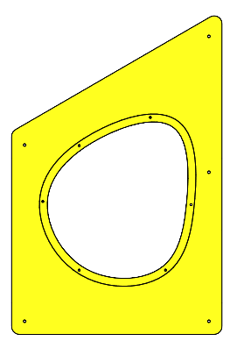 | 6039 | 0.8 | 1.22 | 0.021 | 0.020 | 0.020 | 11.088 | Шуруп (глухарь) 8х80 - 5 шт. Шайба м8 увел. - 5 шт. |  | 0 |  | 0 |  | 0 |  | 0 |  | 0 | 5 | 5 | 5 | 5 |  | 0 |  | 0 |  | 0 |  | 0
12 | 002063_П | Накладка панели №2 Лесная поляна (612х673) | 1 |  | 6010 | 0.612 | 0.673 | 0.021 | 0.009 | 0.009 | 1.610 | Болт мебельный М6х50 - 6 шт. Шайба м8 увел. - 6 шт. Гайка м6 - 6 шт |  | 0 | 6 | 6 |  | 0 |  | 0 |  | 0 |  | 0 | 6 | 6 | 6 | 6 |  | 0 |  | 0 |  | 0
13 | 002064_П | Шестеренка №1 (304х291) | 1 |  | 6010 | 0.304 | 0.291 | 0.021 | 0.002 | 0.002 | 0.800 | Болт мебельный М6х50 - 1 шт. Шайба м8 увел. - 1 шт. Гайка м6 - 2 шт |  | 0 | 1 | 1 |  | 0 |  | 0 |  | 0 |  | 0 | 1 | 1 | 3 | 3 |  | 0 |  | 0 |  | 0
14 | 002065_П | Шестеренка №2 (209х223) | 1 |  | 1023 | 0.209 | 0.223 | 0.021 | 0.001 | 0.001 | 0.600 | Болт мебельный М6х50 - 1 шт. Шайба м8 увел. - 1 шт. Гайка м6 - 2 шт |  | 0 | 1 | 1 |  | 0 |  | 0 |  | 0 |  | 0 | 1 | 1 | 3 | 3 |  | 0 |  | 0 |  | 0
15 | 001843М | Вставка панели №2 Лесная поляна (593х653) (поликарбонат) | 1 |  | поликарбонат прозрачный | 0.593 | 0.653 | 0.004 | 0.002 | 0.002 | 3.000 |  |  | 0 |  | 0 |  | 0 |  | 0 |  | 0 |  | 0 |  | 0 |  | 0 |  | 0 |  | 0 |  | 0
16 | 002163_П | Борт песочницы ПСР-1.54 №1 (300х1600) | 2 |  | 6010 | 0.3 | 1.6 | 0.021 | 0.010 | 0.020 | 9.677 | Шуруп (глухарь) 8х80 - 6 шт. Шайба м8 увел. - 6 шт. |  | 0 |  | 0 |  | 0 |  | 0 |  | 0 | 6 | 12 | 6 | 12 |  | 0 |  | 0 |  | 0 |  | 0
17 | 002164_П | Борт песочницы ПСР-1.54 №2 (300х1300) | 2 |  | 6010 | 0.3 | 1.3 | 0.021 | 0.008 | 0.016 | 7.862 | Шуруп (глухарь) 8х80 - 6 шт. Шайба м8 увел. - 6 шт. |  | 0 |  | 0 |  | 0 |  | 0 |  | 0 | 6 | 12 | 6 | 12 |  | 0 |  | 0 |  | 0 |  | 0
18 | 002165_П | Борт песочницы ПСР-1.54 верхний с вырезами на 3 столба (1660х200) | 2 |  | 1023 | 1.66 | 0.2 | 0.021 | 0.007 | 0.014 | 5.846 |  |  | 0 |  | 0 |  | 0 |  | 0 |  | 0 | 6 | 12 | 6 | 12 |  | 0 |  | 0 |  | 0 |  | 0
19 | 002166_П | Борт песочницы ПСР-1.54 верхний с вырезами на 2 столба (1420х200) | 1 |  | 1023 | 1.42 | 0.2 | 0.021 | 0.006 | 0.006 | 5.040 |  |  | 0 |  | 0 |  | 0 |  | 0 |  | 0 | 6 | 6 | 6 | 6 |  | 0 |  | 0 |  | 0 |  | 0
20 | 002167_П | Стол песочницы ПСР-1.54 (1500х200) | 1 |  | 1023 | 1.5 | 0.2 | 0.021 | 0.006 | 0.006 | 5.846 | Шуруп (глухарь) 8х80 - 2 шт. Шайба м8 увел. - 2 шт. |  | 0 |  | 0 |  | 0 |  | 0 |  | 0 | 2 | 2 | 2 | 2 |  | 0 |  | 0 |  | 0 |  | 0
21 | 0597МП | Перемычка 1100 мм для ПСР-1.54 | 1 |  | 7015 | 1.1 | 0.04 | 0.06 | 0.003 | 0.003 | 0.000 | Шуруп (глухарь) 8х50 - 2 шт. Шайба м8 увел. - 4 шт. Болт мебельный М6х50 - 2 шт. Гайка м6 - 2 шт |  | 0 | 2 | 2 |  | 0 |  | 0 | 2 | 2 |  | 0 | 4 | 4 | 2 | 2 |  | 0 |  | 0 |  | 0
22 | 0058МП | Труба 21x600мм (под счеты) | 2 |  | 7015 | 0.6 | 0.021 | 0.021 | 0.000 | 0.001 | 0.000 |  |  | 0 |  | 0 |  | 0 |  | 0 |  | 0 |  | 0 |  | 0 |  | 0 |  | 0 |  | 0 |  | 0
23 | 0003МП | Уголок крепежный 62х62 90гр. | 16 |  | 7015 | 0.062 | 0.062 | 0.04 | 0.000 | 0.002 | 0.000 | Болт мебельный М6х35 - 2 шт. Шайба м8 увел. - 2 шт. Гайка м6 - 2 шт | 2 | 32 |  | 0 |  | 0 |  | 0 |  | 0 |  | 0 | 2 | 32 | 2 | 32 |  | 0 |  | 0 |  | 0
ПЛАСТИК |  |  |  |  |  |  |  |  |  | 0.000 | 0.000 |  |  | 0 |  | 0 |  | 0 |  | 0 |  | 0 |  | 0 |  | 0 |  | 0 |  | 0 |  | 0 |  | 0
24 |  | Колпачок пластиковый составной М6-27 | 48 |  | Цвет, RAL черный | 0.027 | 0.027 | 0.016 | 0.000 | 0.001 | 0.000 |  |  | 0 |  | 0 |  | 0 |  | 0 |  | 0 |  | 0 |  | 0 |  | 0 |  | 0 |  | 0 |  | 0
25 |  | Колпачок пластиковый составной М8-32,5 | 77 |  | Цвет, RAL черный | 0.036 | 0.036 | 0.023 | 0.000029808 | 0.002 | 0.000 |  |  | 0 |  | 0 |  | 0 |  | 0 |  | 0 |  | 0 |  | 0 |  | 0 |  | 0 |  | 0 |  | 0
 |  |  |  |  |  |  |  |  |  |  |  |  |  | 32 |  | 16 |  | 0 |  | 0 |  | 20 |  | 57 |  | 125 |  | 52 |  | 0 |  | 0 |  | 0
 |  | Болт мебельный М6х35 | 32
 |  | Болт мебельный М6х50 | 16
 |  | Шуруп Глухарь 8х50 | 20
 |  | Шуруп Глухарь 8х80 | 57
 |  | Шайба оц D8 | 125
 |  | Гайка 6-гр оц М6 | 52

